개발 순서
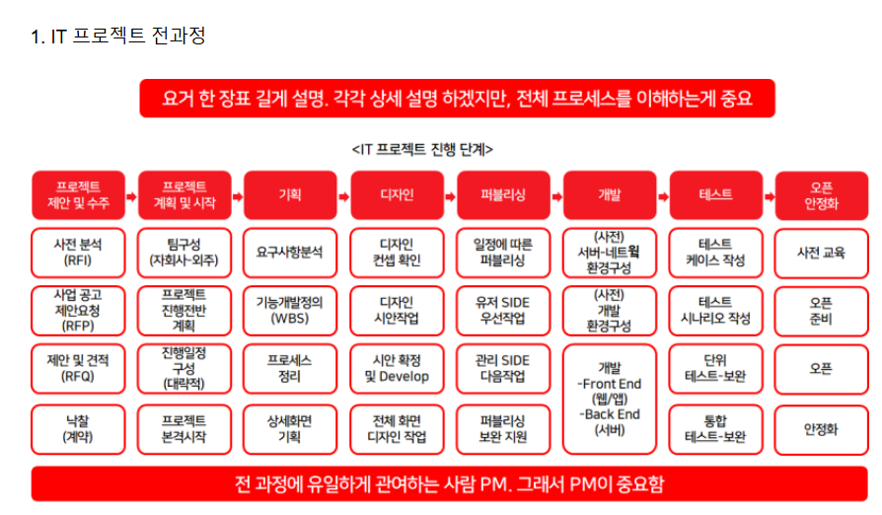
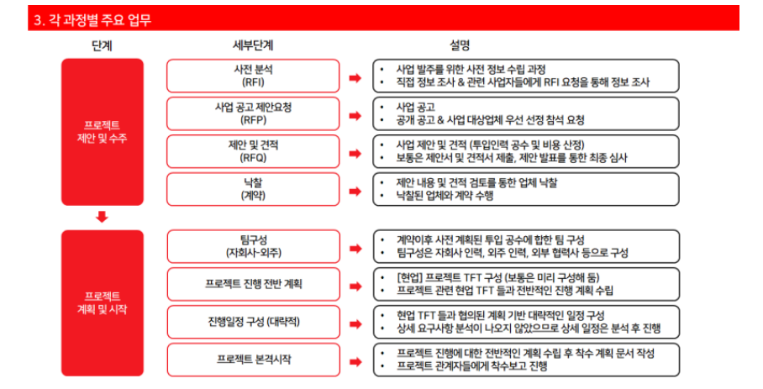
* IT 프로젝트 전과정 (8단계로 구분)
1. 프로젝트 제안 및 수주
- 고객사 사전 분석 (RFI) : 고객사가 프로젝트 발주를 위해 사전 정보 수집하는 단계
- 사업공고 및 제안요청 (RFP) : 고객사의 RFP 기반의 제안요청
- 제안 및 견적 (RFQ) : 고객사 사업 공고에 따른 제안 및 견적 작업, 제안 발표
- 낙찰(계약) : 업체 선정 및 계약
2. 프로젝트 계획 및 시작
- 팀구성 : 내부 및 외주 포함 팀 구성
- 프로젝트 진행 전반 계획 : 현업 TFT와 진행 계획
- 기본 진행 일정 계획 : 주요 업무 단위별 러프한 일정 계획
- 프로젝트 본격 시작 : 착수보고 (관련자 사업보고, 업무요청, 진행 방향등 공유)
3. 기획
- 요구사항 분석
- 개발 기능 정의 (이후 WBS 상세 일정)
- 프로세스정의
- 상세화면 기획
4. 디자인
- 디자인 컨셉 확인
- 디자인 시안 작업
- 디자인 시안 확정 및 Develop
- 전체 화면 디자인 작업
5. 퍼블리싱
- 일정에 따른 퍼블리싱
- 퍼블리싱 보완 및 지원
6. 개발
- (1-5과정중)서버-네트워크 환경 구성
- (1-5과정중)개발 환경 구성
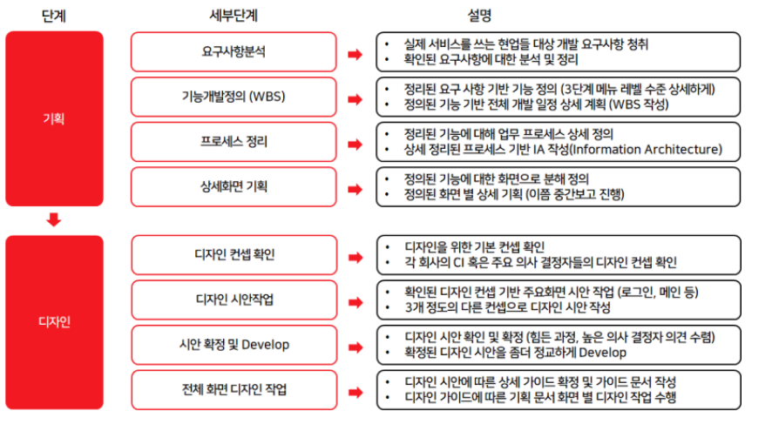
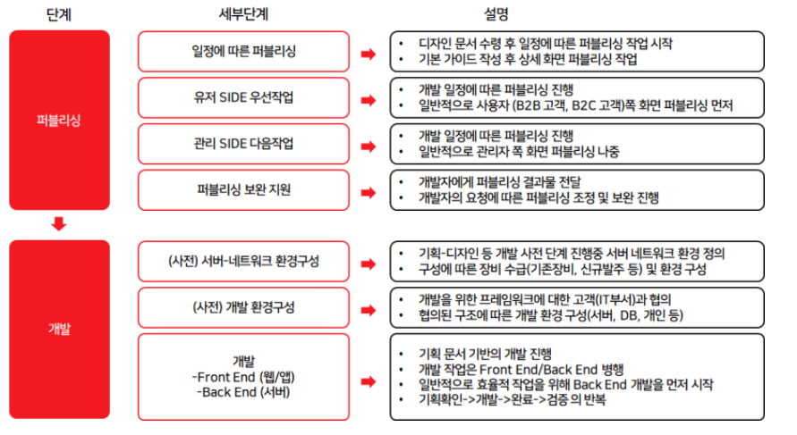
7. 테스트
- 테스트 케이스 작성
- 테스트 시나리오 작성
- 단위테스트 및 보완
- 통합테스트 및 보완
8. 오픈 안정화
- 사전교육 (사용자, 관리자 메뉴얼 기반)
- 오픈준비 (데이터전환 계획, 배포 계획등 이행계획 수립)
- 오픈
- 안정화 지원 및 검수

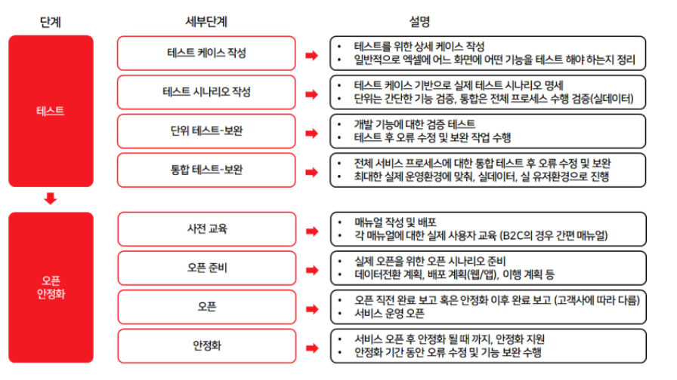
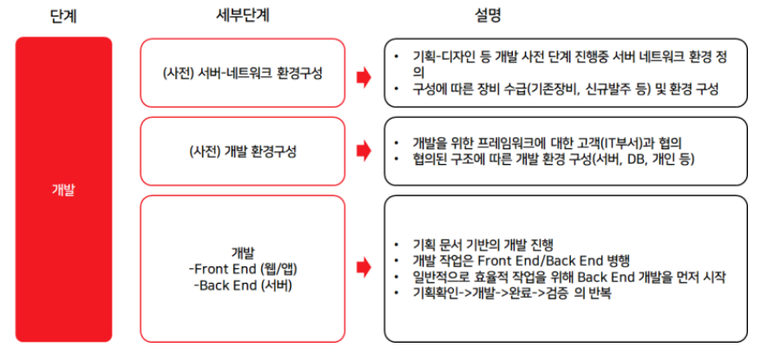

 | *출처 : https://m.blog.naver.com/PostList.naver?blogId=seonsin25&tab=1

